상품제안서
다즐 엘로 친환경 OEKO TEX 보온보냉백(고급 선물케이스 포함) | 상품코드: F31097

 |  |  |  |  |  |  | 02-412-0044 | www.easy1.co.kr
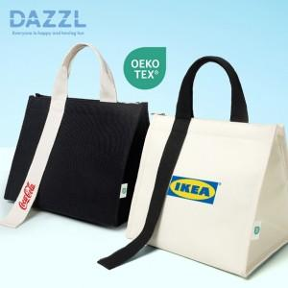

【상세/제작정보】 | <p><span style="font-size: 12pt;"><b>* 인쇄위치/사이즈 : 가방 끈 - 30x60mm, 가방 정면 - 100x70mm</b></span></p><p><span style="font-size: 12pt;"><b>* 배송비- 한박스 20개 / 5000원별도</b></span></p>

【인쇄/포장옵션】 | 풀칼라 / 개별케이스

【공급단가】 | 수량 | 50~ | 100~ | 500~ | 1,000~ | 2,000~
*VAT별도 | 단가 | 5,800원 | 5,410원 | 5,280원 | 5,140원 | 5,060원

【상품 URL】 | http://www.easy1.co.kr/src/goods_detail.php?gdno=31097

